آمار کلی
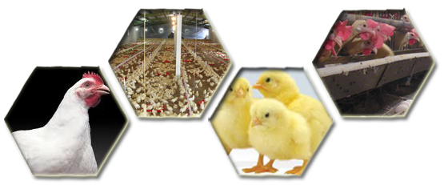
شهرستان |  | مرغ گوشتی | مرغ تخمگذار | پولت | پولت وتخمگذار |  | مادر گوشتی | مادر تخمگذار | جوجه کشی | بوقلمون | شتر مرغ |  | کشتارگاه
 |  |  |  |  | پولت | تخمگذار |  |  |  |  | مولد | پرواری
کرج | تعداد | 37 | 38 | 3 | 4 |  |  |  |  | 0 | 1 |  | 3
 | ظرفیت | 583,200 | 2,930,630 | 165,000 | 125,000 | 345,000 |  |  |  | 0 | 500 | 10,000 | (قطعه در ساعت)6000
اشتهارد | تعداد | 53 | 12 | 4 |  |  |  |  |  | 1
 | ظرفیت | 931,220 | 703,500 | 550,200 |  |  |  |  |  | 12,630
ساوجبلاغ | تعداد | 91 | 30 | 9 |  |  | 8 | 3 | 7 | 2 |  |  | 3
 | ظرفیت | 2,474,470 | 1,963,462 | 741,000 |  |  | 306,200 | 104,000 | 64,810,160 | 6,000 |  |  | (قطعه در ساعت)9000
نظرآباد | تعداد | 16 | 18 | 8 |  |  | 5 |  |  |  | 2
 | ظرفیت | 300,940 | 1,615,368 | 616,160 |  |  | 174,250 |  |  |  | 60 | 778
طالقان | تعداد | 2
 | ظرفیت | 20,000
تعداد کل |  | 199 | 98 | 24 | 4 |  | 13 | 3 | 7 | 4 | 3 |  | 6
ظرفیت کل |  | 4,309,830 | 7,212,960 | 2,072,360 | 470,000 |  | 480,450 | 104,000 | 64,810,160 | 18,630 | 560 | 10,778 | 15,000

